原始需求
1、
成品退货要在成品出货情况显示，数据提取跟据成品退货单的内容。

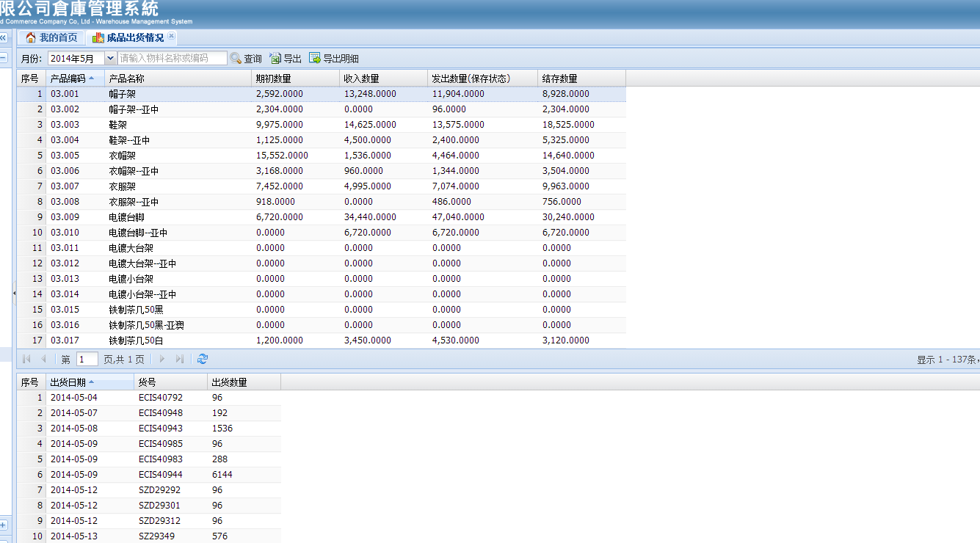

分录显示：退货日期、货号为空白，出货数量为负数

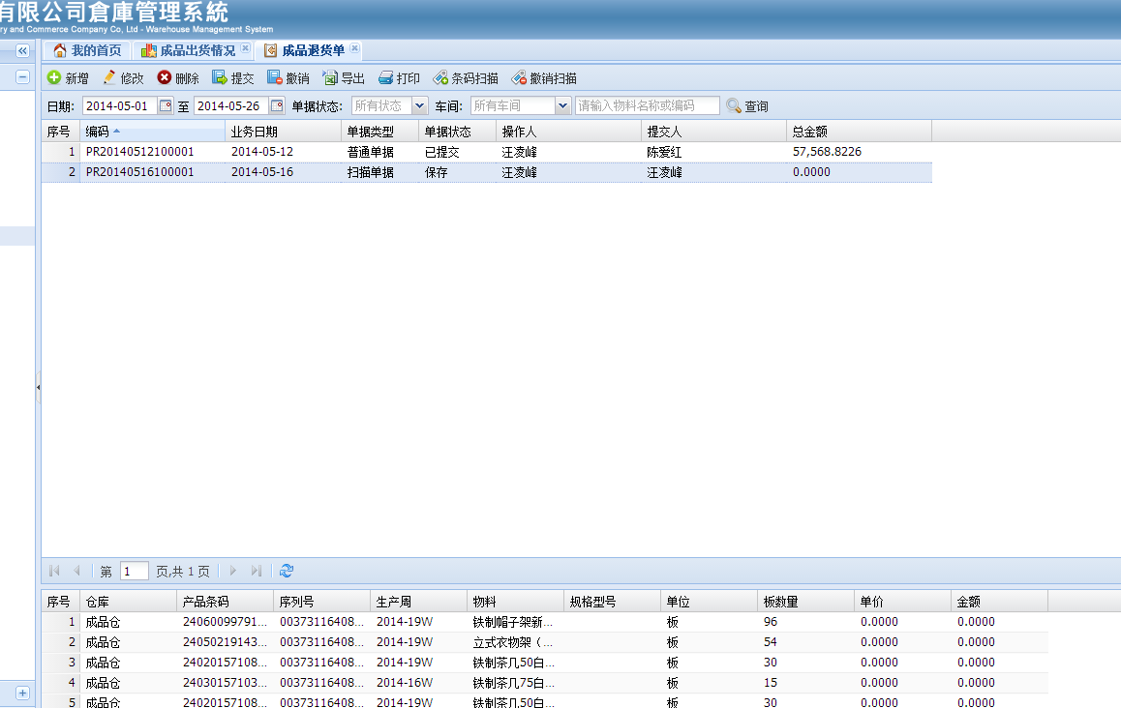

2、
已存在扫描出仓的单号能否不撤消扫描的状态下改到出货通知单、出货对数表。

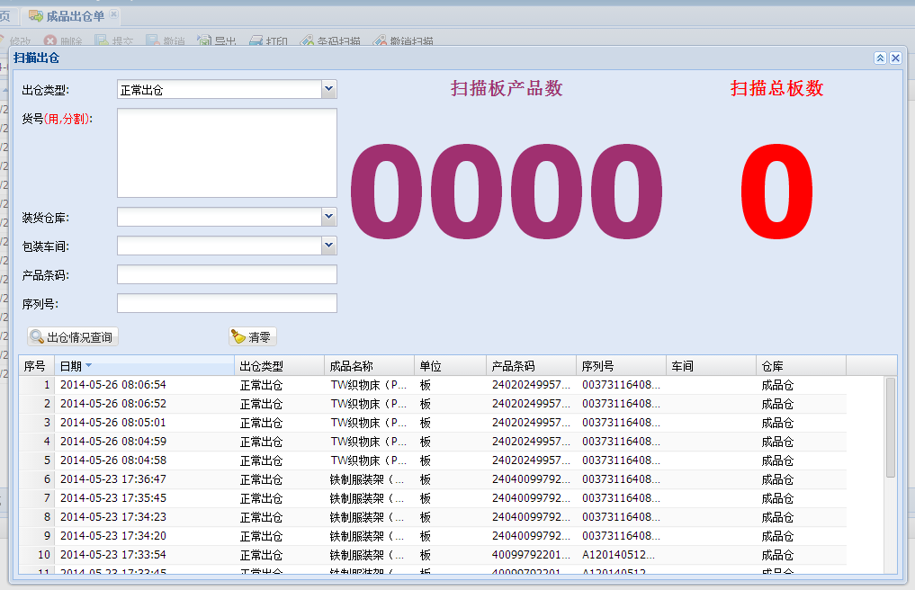
此功能最好特定操作功能。

